3.uji hetero

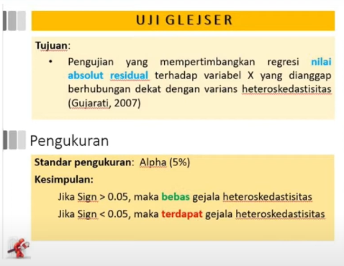
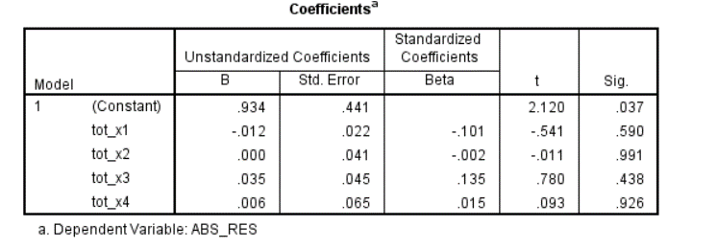

Hasil Sig ------> semua var lebih dari 0,05 bebas hetero

